Hoja1
Item | Descripcion | Cantidad |  | Valor Unitario | Valor Total | Imagen | Link de Referencia
1 | Arduino NANO 33 IOT | 1 | Unidad | $ 220,507.00 | $ 220,507.00 | 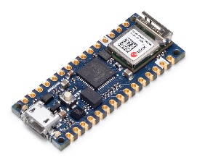 | https://www.didacticaselectronicas.com/index.php/sistemas-de-desarrollo/arduino/arduino-2/ABX00027-detail
2 | Display LCD caracteres 4x20 Azul | 1 | Unidad | $ 18,599.70 | $ 18,599.70 |  | https://www.didacticaselectronicas.com/index.php/optoelectronica/displays-lcd/caracteres/lcd-2004-detail
3 | Tarjeta Electronica PCB (Colcircuitos) | 1 | Unidad | $ 250,000.00 | $ 250,000.00 |  | https://colcircuitos.com/
4 | Bornera desarmable 2P en ángulo | 10 | Unidad | $ 1,190.00 | $ 11,900.00 |  | https://www.didacticaselectronicas.com/index.php/suiches-y-conectores/borneras/TB2PDL-5V-detail
5 | Conversor digital para termocuplas tipo K MAX31855 | 1 | Unidad | $ 47,838.00 | $ 47,838.00 |  | https://www.didacticaselectronicas.com/index.php/sensores/temperatura/PCB-MAX31855-detail
6 | Termocupla tipo K-3M | 1 | Unidad | $ 35,997.50 | $ 35,997.50 | 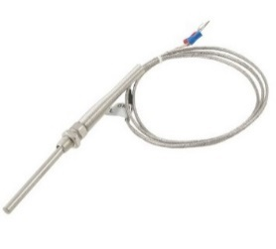 | https://www.didacticaselectronicas.com/index.php/sensores/temperatura/TERMO-K-10-3M-detail
7 | Terminal Tipo Pin De 1.8mm 22-18Awg BM150 | 20 | Unidad | $ 510.00 | $ 10,200.00 |  | https://suconel.com/product/terminal-tipo-pin-de-1-8mm-22-18awg-bm150/
8 | Analog Current to Voltage Converter | 2 | Unidad | $ 60,000.00 | $ 120,000.00 |  | https://wiki.dfrobot.com/Gravity__Analog_Current_to_Voltage_Converter_for_4~20mA_Application__SKU_SEN0262
9 | Gravity: Analog Industrial pH Sensor / Meter Pro Kit V2 | 1 | Unidad | $ 300,000.00 | $ 300,000.00 | 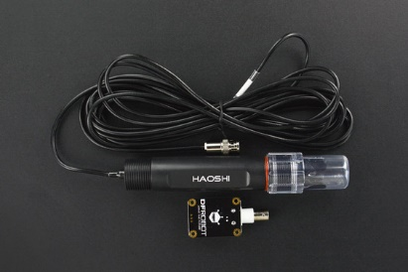 | https://www.sigmaelectronica.net/producto/sen0169/
10 | Sensor de turbidez (calidad de agua) | 1 | Unidad | $ 61,771.00 | $ 61,771.00 |  | https://www.didacticaselectronicas.com/index.php/sensores/ambientales/SEN0189-detail
11 | Modulo LM2596 Regulador de Voltaje DC-DC Buck 1.25V-35V | 1 | Unidad | $ 6,450.00 | $ 6,450.00 | 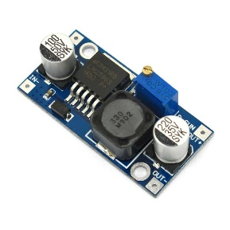 | https://www.ardobot.co/modulo-lm2596-regulador-de-voltaje-dc-dc-buck-1-25v-35v.html
12 | Conector DC jack para PCB Hembra | 2 | Unidad | $ 550.00 | $ 1,100.00 |  | https://www.ardobot.co/conector-dc-jack-para-pcb-hembra.html
13 | Suiche metálico pulsador momentáneo de 12mm para exterior con iluminación verde 5-12V | 2 | Unidad | $ 7,919.45 | $ 15,838.90 |  | https://www.didacticaselectronicas.com/index.php/suiches-y-conectores/suiches/pulsadores/SWM-12MM-G-5-12V-detail
14 | Diodo rectificador estándar 1000V/3A 1N5408 | 5 | Unidad | $ 345.00 | $ 1,725.00 |  | https://www.didacticaselectronicas.com/index.php/semiconductores/diodos/estandar/1N-5408-detail
15 | Trimmer 5K- Lateral | 2 | Unidad | $ 1,439.90 | $ 2,879.80 |  | https://www.didacticaselectronicas.com/index.php/componentes-pasivos/trimmers/tri-5kl-detail
16 | Header hembra 1x40P - 2.54mm Blanco | 5 | Unidad | $ 1,425.62 | $ 7,128.10 | 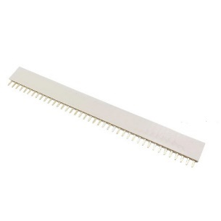 | https://www.didacticaselectronicas.com/index.php/suiches-y-conectores/headers/HD40P-H-W-detail
17 | POSTE MET 7MM | 10 | Unidad | $ 1,190.00 | $ 11,900.00 |  | https://www.sigmaelectronica.net/producto/poste-met-7mm/
18 | POSTE MET 20MM | 10 | Unidad | $ 1,500.00 | $ 15,000.00 |  | https://www.sigmaelectronica.net/producto/poste-met-20mm/
19 | Accesorios para montaje tuberia (Codos,Uniones,Pegante,Tubos) | 1 | Kit | $ 200,000.00 | $ 200,000.00
20 | Caja Para Contador Interno Monofasico Plástica (Verificar Tamaño de PCB) | 1 | Unidad | $ 25,500.00 | $ 25,500.00 |  | https://articulo.mercadolibre.com.co/MCO-1147431246-caja-para-contador-interno-monofasico-plastica-_JM?matt_tool=70147493&matt_word=&matt_source=google&matt_campaign_id=14633851809&matt_ad_group_id=140203048690&matt_match_type=&matt_network=g&matt_device=c&matt_creative=644018830030&matt_keyword=&matt_ad_position=&matt_ad_type=pla&matt_merchant_id=621277150&matt_product_id=MCO1147431246&matt_product_partition_id=2164664809391&matt_target_id=pla-2164664809391
21 | Prensa Estopa 1/2 Pulgada (13.5mm) | 10 | Unidad | $ 3,300.00 | $ 33,000.00 |  | https://www.homecenter.com.co/homecenter-co/product/242697/prensa-estopa-1-2-pulgada-135mm/242697/?kid=goosho_1161562&shop=googleShopping
22 | Funda Nailon Trenzado Expandible De 6mm X 1mts | 2 | Metros | $ 6,700.00 | $ 13,400.00 |  | https://articulo.mercadolibre.com.co/MCO-608719302-funda-nailon-trenzado-expandible-de-6mm-x-1mts-_JM#position=1&search_layout=stack&type=item&tracking_id=7d4e68dc-6614-4dd3-a40a-88e26f7be5d1
23
24 |  |  |  |  | $ -
 |  |  |  | Gran Total | $ 1,410,735.00

